Arkusz1
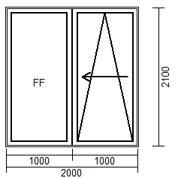

 | 1500 | 1700 | 1800 | 1900 | 2000 | 2100 | 2200 | 2300 | 2400 | 2500 | 2600 | 2700 | 2800 | 2900 | 3000
1700 | 4389 | 4389 | 4452 | 4516 | 4578 | 4669 | 4760 | 4820 | 4880 | 5002 | 5122 | 5180 | 5235 | 5297 | 5360
1800 | 4389 | 4389 | 4452 | 4516 | 4578 | 4669 | 4760 | 4820 | 4880 | 5002 | 5122 | 5180 | 5235 | 5297 | 5360
1900 | 4389 | 4389 | 4452 | 4516 | 4578 | 4669 | 4760 | 4820 | 4880 | 5002 | 5122 | 5180 | 5235 | 5297 | 5360
2000 | 4480 | 4480 | 4543 | 4607 | 4669 | 4765 | 4860 | 4924 | 4991 | 5113 | 5237 | 5293 | 5348 | 5426 | 5504
2100 | 4569 | 4569 | 4631 | 4696 | 4758 | 4851 | 4947 | 5022 | 5098 | 5215 | 5335 | 5397 | 5462 | 5542 | 5622
2200 | 4658 | 4658 | 4720 | 4785 | 4847 | 4942 | 5035 | 5115 | 5195 | 5311 | 5426 | 5499 | 5573 | 5653 | 5733
2300 | 4754 | 4754 | 4816 | 4880 | 4942 | 5040 | 5135 | 5220 | 5304 | 5417 | 5533 | 5610 | 5690 | 5770 | 5850
2400 | 4833 | 4833 | 4896 | 4960 | 5022 | 5124 | 5226 | 5317 | 5406 | 5517 | 5628 | 5717 | 5806 | 5883 | 5963

